方形挂牌
生产单号 | DESCRIPTION | STYLE | COLOR | 颜色 | UPC | 尺码 | 方形挂牌订量
1240719 | TLRDSML LTLND WRF BRA | R75T677 | BLACK | 黑色 | 193666367508 | 34A | 1280
1240719 | TLRDSML LTLND WRF BRA | R75T677 | BLACK | 黑色 | 193666367515 | 34B | 2520
1240719 | TLRDSML LTLND WRF BRA | R75T677 | BLACK | 黑色 | 193666367522 | 34C | 1280
1240719 | TLRDSML LTLND WRF BRA | R75T677 | BLACK | 黑色 | 193666367539 | 36B | 1270
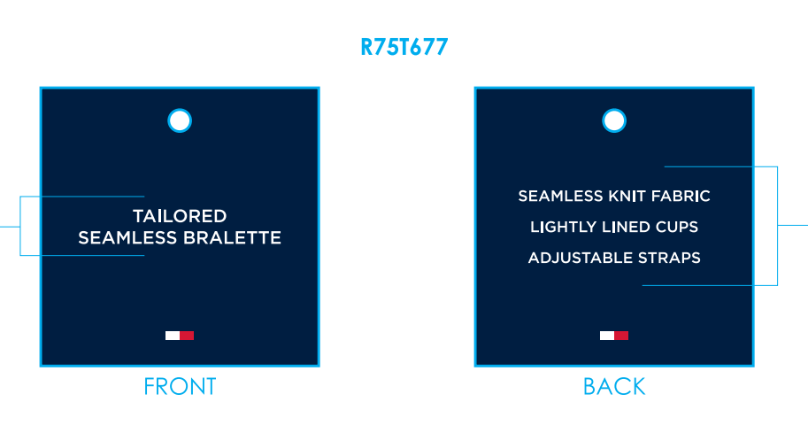
1240719 | TLRDSML LTLND WRF BRA | R75T677 | BLACK | 黑色 | 193666367546 | 36C | 1280

1240719 | TLRDSML LTLND WRF BRA | R75T677 | HEATHER GREY | 麻灰 | 193666567366 | 34A | 750
1240719 | TLRDSML LTLND WRF BRA | R75T677 | HEATHER GREY | 麻灰 | 193666567373 | 34B | 1510
1240719 | TLRDSML LTLND WRF BRA | R75T677 | HEATHER GREY | 麻灰 | 193666567380 | 34C | 750
1240719 | TLRDSML LTLND WRF BRA | R75T677 | HEATHER GREY | 麻灰 | 193666567397 | 36B | 750
1240719 | TLRDSML LTLND WRF BRA | R75T677 | HEATHER GREY | 麻灰 | 193666567403 | 36C | 750

1240719 | TLRDSML LTLND WRF BRA | R75T677 | SKY CAPTAIN | 深青 | 196258581207 | 34A | 540
1240719 | TLRDSML LTLND WRF BRA | R75T677 | SKY CAPTAIN | 深青 | 196258581214 | 34B | 1070
1240719 | TLRDSML LTLND WRF BRA | R75T677 | SKY CAPTAIN | 深青 | 196258581221 | 34C | 540
1240719 | TLRDSML LTLND WRF BRA | R75T677 | SKY CAPTAIN | 深青 | 196258581238 | 36B | 540
1240719 | TLRDSML LTLND WRF BRA | R75T677 | SKY CAPTAIN | 深青 | 196258581245 | 36C | 540

1240719 | TLRDSML LTLND WRF BRA | R75T677 | TANGO RED | 大红 | 196258629992 | 34A | 540
1240719 | TLRDSML LTLND WRF BRA | R75T677 | TANGO RED | 大红 | 196258630004 | 34B | 1070
1240719 | TLRDSML LTLND WRF BRA | R75T677 | TANGO RED | 大红 | 196258630011 | 34C | 540
1240719 | TLRDSML LTLND WRF BRA | R75T677 | TANGO RED | 大红 | 196258630028 | 36B | 540
1240719 | TLRDSML LTLND WRF BRA | R75T677 | TANGO RED | 大红 | 196258630035 | 36C | 540
 |  |  |  |  | 合计: |  | 18600

